关系图
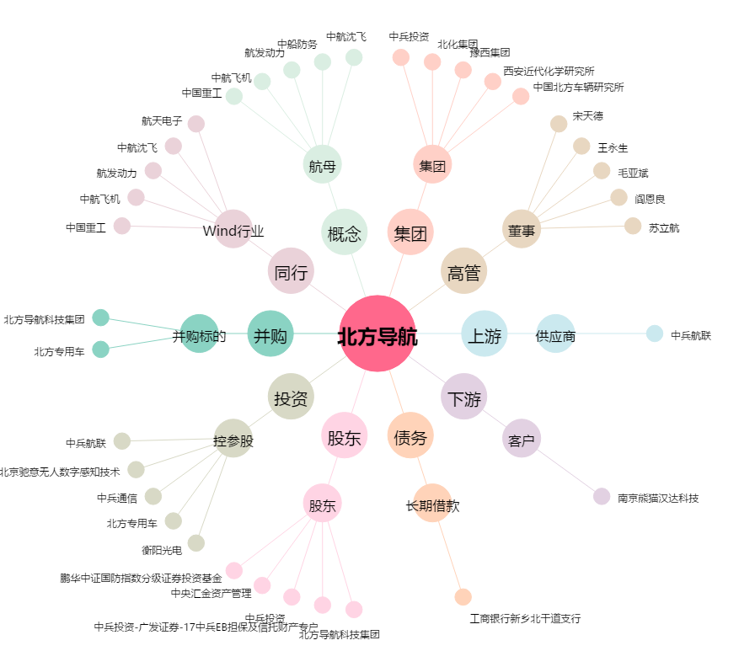
北方导航[600435.SH] - 关系概览图

